enero
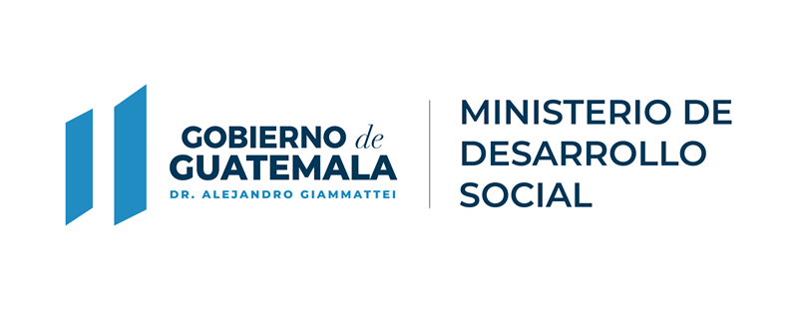

 |  |  |  |  | Actualizado del 1 al 31 de Enero de 2022

Padrón de Beneficiarios del Programa Social "Beca Social" Intervención "Beca Social Educación Media"

No. | Departamento | Municipio | Aldea | Beneficiario | No. De Identificación | Genero | Monto Acreditado
Nota: El Programa Social Beca Social Intervención "Beca Social Educación Media", no tuvo ejecución en el mes, ya que la intervención es cuatrimestral y no mensual.

Abril


 |  |  |  |  | Actualizado del 1 al 30 de abril de 2022

Padrón de Beneficiarios del Programa Social "Beca Social" Intervención "Beca Social Educación Media"

No. | Departamento | Municipio | Aldea | Beneficiario | No. De Identificación | Genero | Monto Acreditado
Nota: El Programa Social Beca Social Intervención "Beca Social Educación Media", no tuvo ejecución en el mes, ya que la intervención es cuatrimestral y no mensual.

junio


 |  |  |  |  | Actualizado del 1 al 30 junio de 2022

Padrón de Beneficiarios del Programa Social "Beca Social" Intervención "Beca Social Educación Media"

No. | Departamento | Municipio | Aldea | Beneficiario | No. De Identificación | Genero | Monto Acreditado
Nota: El Programa Social Beca Social Intervención "Beca Social Educación Media", no tuvo ejecución en el mes, ya que la intervención es cuatrimestral y no mensual.

